Navodila
 |  | Uporabniški priročnik
 |  | Različica | 1.6 | ID dokumenta: TID10DT112SI

 |  |  |  | Vrste profilov
 |  |  |  | Gladek profil (G) |  |  | Strešni paneli (SNV)

 |  |  |  |  |  |  | Vrste profilov | A | B
 |  |  |  |  |  |  | Trapezni profil | X
 |  |  |  | Mikro‑liniran profil (M) |  |  | S‑profil (S) |  | X
 |  |  |  |  |  |  | V‑profil (V) |  | X
 |  |  |  |  |  |  | Gladek profil (G) |  | X
 |  |  |  |  |  |  | Mikro‑liniran profil (M2) |  | X
 |  |  |  | Mikro‑liniran profil (M2) |  |  | S‑profil (perforiran) |  | X

 |  |  |  | Mikro‑liniran profil (M3)

 |  |  |  | Mikro‑liniran profil (M8)

 |  |  |  | S‑profil (S)

 |  |  |  | V‑profil (V)

 |  |  |  | V‑profil (V2)

 |  |  |  | Trapezni profil

PRIMER OZNAČEVANJA PANELA:
Trimoterm Perform C FTV-60/1000 MS

Trimoterm | Perform C | FTV | 60 | 1000 | M | S

družina panela | Tip mineralne volne | Vrsta panela | debelina | modul | stran A | stran B
 |  |  | (T) | (M) | (zunanja stran) | (notranja stran)
 |  |  |  |  | vrsta profila | vrsta profila

PRIMER OZNAČEVANJA PLOČEVINE:

zunaj: 0,55 mm SP 25 µm ANTRACIT |  |  | – stran A (zunanja stran): debelina (0,55 mm) vrsta premaza (SP 25 µm) barva (ANTRACIT)
znotraj: 0,50 mm SP 25 µm SIVO BELA |  |  | – stran B (notranja stran): debelina (0,50 mm) vrsta premaza (SP 25 µm) barva (SIVO BELA)

Referenčni dokumenti:

 | Trimoterm Technical Specification
 | Inclined Roof System Trimoterm SNV
 | Trimoterm Fireproof Panels Brochure

 | Packaging transport and storage for Trimo products
 | Horizontal Façade System Trimoterm FTV

Kako vnesti in kopirati podatke?
Vrednosti, vnesene v celice, se samodejno preverijo glede na proizvodne omejitve in
obarvajo z uporabo Excelovih orodij za "validacijo podatkov" in "pogojno oblikovanje".

 | Vnesi vrednost | Potreben je vnos.
 | Vrednost OK | Znotraj omejitev.
 | Vrednost OK | Izračunana vrednost, ne spreminjaj.
 | Vrednost OK | Znotraj omejitev, glejte komentar.
 | Vrednost ni v redu. | Izven omejitev/kombinacije, spremeni vrednost(i).
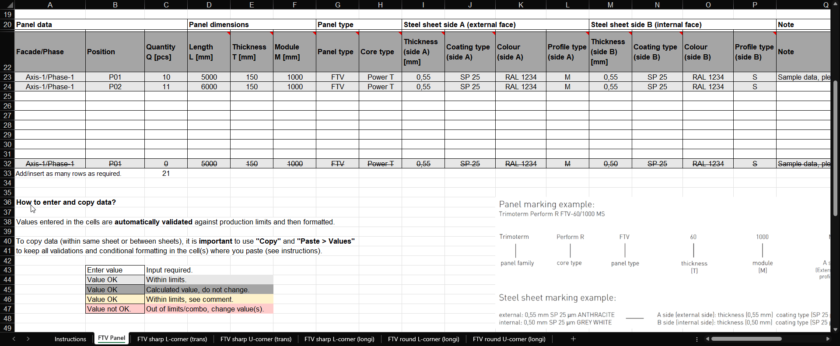

Omejitev odgovornosti
Glavni in edini namen tega dokumenta je zunanjim oblikovalcem zagotoviti razrezni list z integriranimi omejitvami. Trimo Group ima polne avtorske pravice informacij in podrobnosti, podanih v tem dokumentu. Strokovno je bilo poskrbljeno, da so informacije/podatki točni, pravilni, popolni in nezavajajoči, vendar Trimo, vključno s svojimi hčerinskimi družbami, ne prevzema odgovornosti za napake ali informacije, ki se izkažejo za zavajajoče. Informacije/podrobnosti v tem dokumentu so namenjene le splošnim namenom. Uporaba tega dokumenta je izključno na lastno pobudo in odgovornost uporabnika, vključno z zagotavljanjem skladnosti z veljavno lokalno zakonodajo. Podjetje Trimo v nobenem primeru ne prevzema odgovornosti za kakršnokoli škodo ali izgubo, vključno, vendar ne omejeno na, posredno ali posledično škodo ter kakršnokoli izgubo, ki izhaja iz izgube dobička, nastalo zaradi uporabe tega dokumenta. Vsakršno spreminjanje enačb ali besedila v tem dokumentu je strogo prepovedano. Vse informacije, ki jih izdaja skupina Trimo, so predmet stalnega razvoja, informacije/podrobnosti v tem dokumentu pa so aktualne na dan izdaje. Uporabnik je odgovoren, da pridobi najnovejše informacije od Trimo, kadar se podatki ali podrobnosti uporabljajo za določen projekt. Zadnja različica dokumenta je na voljo na www.trimo-group.com. Najnovejša različica objavljenega dokumenta v angleškem jeziku prevladuje pred drugimi prevedenimi jezikovnimi dokumenti.

SNV Panel
 |  | Razrezni list za
 |  | Strešni panel SNV
 |  | Različica | 1.6 | ID dokumenta: TID10DT112SI

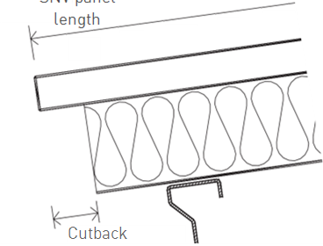
L
Ime projekta: |  |  |  |  |  | Trimoterm požarno odporni paneli so popolna rešitev za strehe z naklonom. Zaradi odličnih tehničnih lastnosti ter celotnega nabora tehničnih rešitev in elementov omogoča Trimoterm strešni sistem aktivno in kreativno prilagajanje vsem zahtevam objektov. Zaradi svoje vsestranskosti so primerni za vgradnjo kot fasade, predelne stene in stropi. |  |  |  |  | L = dolžina panela SNV
Referenca projekta:
Ime stranke:
Številka naročila stranke:
Številka Trimo naročila :

X
Seznam št.:
Revizija:
Datum:
 |  |  |  |  |  |  |  |  |  | X = odrez 80–200 mm
 |  |  |  |  |  | Dolžine panelov do 14 m.
Stavba/enota: |  |  |  |  |  | Standard panel width is 1000 mm. |  |  |  |  |  |  | Levi odrez |  |  |  |  | Desni odrez

Podatki panela |  |  | Dimenzije panela |  |  | Vrsta panela |  |  | Pločevina stran A (zunanja stran) |  |  |  | Pločevina stran B (notranja stran) |  |  |  | Opomba | Količina | Prioriteta

Fasada/Faza | Položaj | Količina Q [kos] | Dolžina L [mm] | Debelina T [mm] | Modul M [mm] | Vrsta panela | Tip mineralne volne | Odrez | Debelina (stran A) [mm] | Vrsta premaza (stran A) | Barva (stran A) | Vrsta profila (stran A) | Debelina (stran B) [mm] | Vrsta premaza (stran B) | Barva (stran B) | Vrsta profila (stran B) | Opomba | Skupaj Q×L×M [m2] | Prioriteta
 |  |  |  |  | 1000 | SNV |  |  |  |  |  | Trapezoid |  |  |  |  |  | 0.000
 |  |  |  |  | 1000 | SNV |  |  |  |  |  | Trapezoid |  |  |  |  |  | 0.000
 |  |  |  |  | 1000 | SNV |  |  |  |  |  | Trapezoid |  |  |  |  |  | 0.000
 |  |  |  |  | 1000 | SNV |  |  |  |  |  | Trapezoid |  |  |  |  |  | 0.000
 |  |  |  |  | 1000 | SNV |  |  |  |  |  | Trapezoid |  |  |  |  |  | 0.000
 |  |  |  |  | 1000 | SNV |  |  |  |  |  | Trapezoid |  |  |  |  |  | 0.000
 |  |  |  |  | 1000 | SNV |  |  |  |  |  | Trapezoid |  |  |  |  |  | 0.000
 |  |  |  |  | 1000 | SNV |  |  |  |  |  | Trapezoid |  |  |  |  |  | 0.000
 |  |  |  |  | 1000 | SNV |  |  |  |  |  | Trapezoid |  |  |  |  |  | 0.000
Axis-1/Faza-1 | P01 | 0 | 5000 | 150 | 1000 | SNV | Power T | None | 0.55 | SP 25 | RAL 1234 | Trapezoid | 0.50 | SP 25 | RAL 1234 | S | Vzorčni podatki, prosim izbrišite | 0.000 | Prioriteta A
 |  |  |  |  |  |  |  |  |  |  |  |  |  |  |  |  | Skupaj [m2] | 0.000

Dodatki za montažo SNV:
(30007657) | Profilno polnilo SNV 1000 PE – pozitivno |  |  |  | kos
(30007654) | Profilno polnilo SNV 1000 PE – negativno |  |  |  | kos
odvisno od barve | SNV sedlaste podložke |  |  |  | kos |  | barva |  |  | PRIMER OZNAČEVANJA PANELA:
odvisno od barve | Pokrivna obroba – pozitivna |  |  |  | kos |  | barva |  |  | Trimoterm Perform C FTV-60/1000 MS
odvisno od barve | Pokrivna obroba – negativna |  |  |  | kos |  | barva
 |  |  |  |  |  |  |  |  |  | Trimoterm | Perform C | FTV | 60 | 1000 | M | S

Kako vnesti in kopirati podatke? |  |  |  |  |  |  |  |  |  | družina panela | Tip mineralne volne | Vrsta panela | debelina | modul | stran A | stran B
 |  |  |  |  |  |  |  |  |  |  |  |  | (T) | (M) | (zunanja stran) | (notranja stran)
Vrednosti, vnesene v celice, se samodejno preverijo glede na proizvodne omejitve in nato oblikujejo. |  |  |  |  |  |  |  |  |  |  |  |  |  |  | vrsta profila | vrsta profila

Za kopiranje podatkov (znotraj istega lista ali med listi) je pomembno uporabiti "Kopiraj" in "Prilepi > vrednosti",
da bodo vse validacije in pogojno oblikovanje shranjeni v celici (celicah), kamor prilepite (glej navodila). |  |  |  |  |  |  |  |  |  | PRIMER OZNAČEVANJA PLOČEVINE:

 | Vnesi vrednost | Potreben je vnos. |  |  |  |  |  |  |  | zunaj: 0,55 mm SP 25 µm ANTRACIT |  |  | – stran A (zunanja stran): debelina (0,55 mm) vrsta premaza (SP 25 µm) barva (ANTRACIT)
 | Vrednost OK | Znotraj omejitev. |  |  |  |  |  |  |  | znotraj: 0,50 mm SP 25 µm SIVO BELA |  |  | – stran B (notranja stran): debelina (0,50 mm) vrsta premaza (SP 25 µm) barva (SIVO BELA)
 | Vrednost OK | Izračunana vrednost, ne spreminjaj.
 | Vrednost OK | Znotraj omejitev, glejte komentar.
 | Vrednost ni v redu. | Izven omejitev/kombinacije, spremeni vrednost(i).

Referenčni dokumenti

 | Trimoterm Technical Specification
 | Inclined Roof System Trimoterm SNV
 | Trimoterm Fireproof Panels Brochure

 | Packaging transport and storage for Trimo products
 | Horizontal Façade System Trimoterm FTV

